Sheet1
H型钢柱检验记录表
工程名称 |  |  |  |  |  | 构件编号
施工单位 |  | 山西钢构科工有限公司 |  |  |  | 加工班组
施工依据 |  | 施工图，钢结构质量验收规范GB50205-2020 |  |  |  | 填表时间
序号 | 项目 |  | 允许偏差（mm） |  | 设计尺寸 | 检验数据 |  | 备注 | 图示
 | 单节钢柱 |  |  |  |  | 自检 | 班组长 |  | 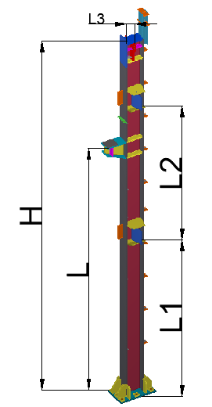
1 | 柱底面到柱端的距离H |  | H/1500， 且不超过±8
2 | 柱底面到牛腿支撑面距离L |  | ±L/2000， 且不超过±5.0
3 | 柱底面到连接板距离L1 |  | ±L1/2000， 且不超过±5.0
4 | 连接面到连接板距离L2 |  | ±L2/2000， 且不超过±5.0
5 | 柱撑连接板距端部距离L3 |  | ±L3/2000， 且不超过±5.0
6 | 牛腿面的翘曲 |  | 2.0
7 | 柱身弯曲矢高 |  | H/1200, 且不应大于8
8 | 翼缘对腹板 的垂直度 | 连接处 | ±3.0 |  |  |  |  |  | 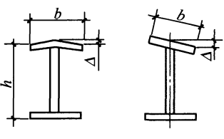
 |  | 其他处 | b/100，且不大于5.0
9 | 柱身扭曲 | 牛腿处 | 3.0
 |  | 其他处 | 8.0
10 | 柱截面尺寸 | 连接处 | ±3.0 | 高
 |  |  |  | 宽
 |  | 非连接处 | ±4.0 | 高 |  |  |  |  | 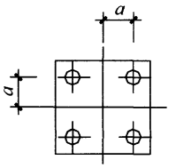
 |  |  |  | 宽
11 | 柱脚底板平面度 |  | 5.0
12 | 柱脚螺栓孔中心对柱轴线的距离a |  | 3.0
制造事业部检查评定结果 |  | 自检员： 班组长： 年 月 日
质量管理部检查评定结果 |  | 质量检查员： 年 月 日

